상품제안서
성탄 H밴드담요 | 상품코드: F28738

 |  |  |  | 02-412-0044 | www.easy1.co.kr
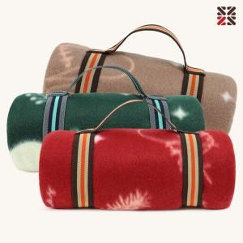

【상세/제작정보】 | ●담요실크인쇄 1도-별도문의 ●담요자수-별도문의

【인쇄/포장옵션】 | 실크 / OPP(비닐)

【공급단가】 | 수량 | 1~ | 100~
*VAT별도 | 단가 | 3,480원 | 3,420원

【상품 URL】 | http://www.easy1.co.kr/src/goods_detail.php?gdno=28738

